Sheet1
1. drw_dots(), drw_lines(), drw_triangles()の引数 POS にX,Y,U,V,Z,C要素は含まれますか？例を見せていただけませんか？

→ | POS自体はUSHORTのtypedefです(gerda3_dd.hに定義がありますので一緒に送付いたします)。
 | POS型の配列にX、Y、C(描いた図形にテクスチャを貼る場合はU、Vも)を指定して図形を描画するAPIに引数として渡します。
 | drw_triangles()に関してはサンプルソースがありましたので、gerda3_dd.hと一緒に送付いたします。
 | (頂点色を指定して三角形を描くpos1と、描画した三角形のあつまりに画像テクスチャを貼るpos2のサンプルです)

2. 3.4.1.4 vi_select_video() 「機能９」は何ですか？

→ | すみません。機能9の詳細については私もよく分からないので問い合わせます。
 | プロジェクトで使用するGerda-CではGD_VI_FSELで設定を切り替える仕組みがないようですので
 | 「Gerdaのバージョンによっては端子設定をvi_select_videoAPIで設定する場合がある」ということを把握しておいてください。

3. 3.4.1.7 vi_distinct_conf(): 「方式を判別」はどういう意味ですか は???

→ | コンポジット映像信号(CVBS)をGerdaに取り込む際に、「取り込むコンポジット信号の種類(放送方式・規格)を判別する」という意味です。
 | (コンポジット映像信号にはNTSCやPALなど、何種類か放送方式の規格があります)
 | https://en.wikipedia.org/wiki/Composite_video
 | https://en.wikipedia.org/wiki/NTSC
 | https://en.wikipedia.org/wiki/PAL
 | https://en.wikipedia.org/wiki/SECAM

4. 3.5.2.1 vi_det_area_chk(): 画像特徴検出窓表示は何の表示ですか？例を見せていただけませんか？

→ | すみません、画像特徴検出窓表示は私も使ったことがないので実際にどういったものが表示されるか分かりません。
 | 問い合わせてみますので、この件は一旦保留させて下さい。

5. 3.5.3.2 dsp_m_adapt_hst(): 引数ofs[], lmt_upp[],lmt_low[] は何によって設定されますか？イメージとか例とか見せていただけませんか？

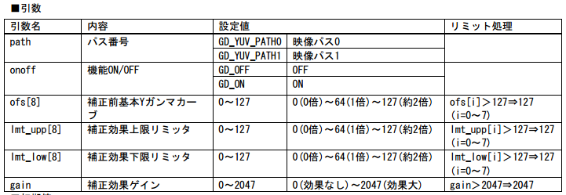

→ | すみません。このAPIは使用したことがないので詳細を問い合わせます。
 | サンプルソースも手元になかったため、この件は一旦保留させて下さい。

6. 3.5.3.3 dsp_m_adapt_gamma()に 引数は何によって設定されますか？イメージとか例とか見せていただけませんか？

→ | サンプルは手元にないのですが、各引数の値は実際に液晶パネルに表示される映像の色味を見ながら
 | API仕様書の記載の範囲で微調整することになるかと思います。
 | ダイナミックレンジとゲインに関する説明は、日本語ですが参考になりそうなURLを以下に記載します。
 | (「4-2 Bモード画像の調整」以降にダイナミックレンジとゲインの説明と、ダイナミックレンジが広い/狭い場合とゲインが大きい/小さい場合の比較画像が載っています)
 | https://books.google.co.jp/books?id=eJwtHlDdfHAC&pg=PA15&lpg=PA15&dq=%E3%82%B3%E3%83%B3%E3%83%88%E3%83%A9%E3%82%B9%E3%83%88+%E8%AA%BF%E6%95%B4+%E3%82%B2%E3%82%A4%E3%83%B3%E3%80%80%E3%83%80%E3%82%A4%E3%83%8A%E3%83%9F%E3%83%83%E3%82%AF%E3%83%AC%E3%83%B3%E3%82%B8&source=bl&ots=tsXVmRoxFO&sig=S-cQL01OZWvNtO0Q7r3ozVgD9fg&hl=ja&sa=X&ved=0ahUKEwiH_qblzb3YAhUBVLwKHXYUC-IQ6AEILTAB#v=onepage&q=%E3%82%B3%E3%83%B3%E3%83%88%E3%83%A9%E3%82%B9%E3%83%88%20%E8%AA%BF%E6%95%B4%20%E3%82%B2%E3%82%A4%E3%83%B3%E3%80%80%E3%83%80%E3%82%A4%E3%83%8A%E3%83%9F%E3%83%83%E3%82%AF%E3%83%AC%E3%83%B3%E3%82%B8&f=false

7. 3.5.3.7 dsp_m_adapt_black_expand(): 「黒伸張補正」機能は下記のイメージと同じですか？
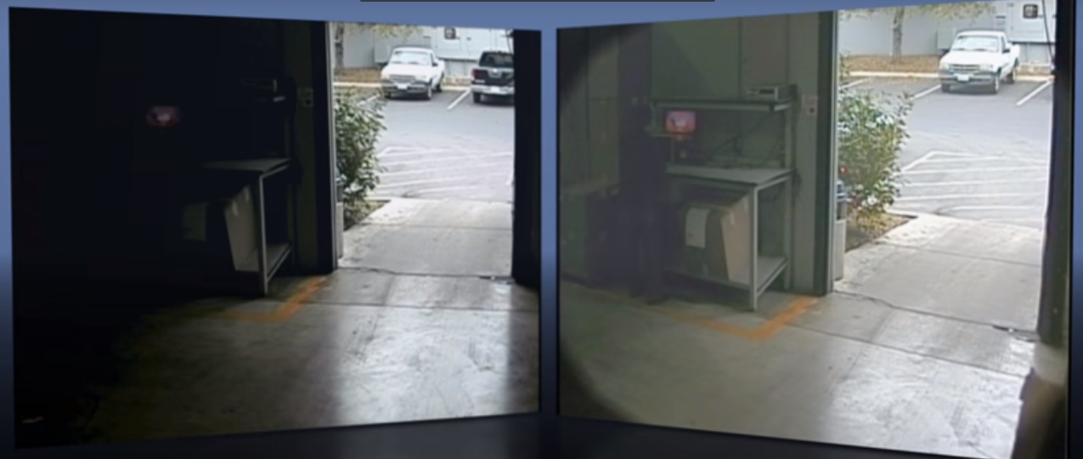

→ | 添付していただいた画像はこちらの動画のスクリーンショットでしょうか。
 |  | Camclosure 2 and Adaptive Black Stretch
 |  | https://www.youtube.com/watch?v=gek9BbwCw3I
 | イメージとしては似たようなものだと思います。
 | (APIの使い方としては図の右側のように黒がぼんやりと明るくなっている映像に対して、黒を強調するために使用するようです)
 | 参考： | https://www.weblio.jp/content/%E9%BB%92%E6%B5%AE%E3%81%8D

8. 3.5.4.4 dsp_s_rgb_gamma()：よくわかりません
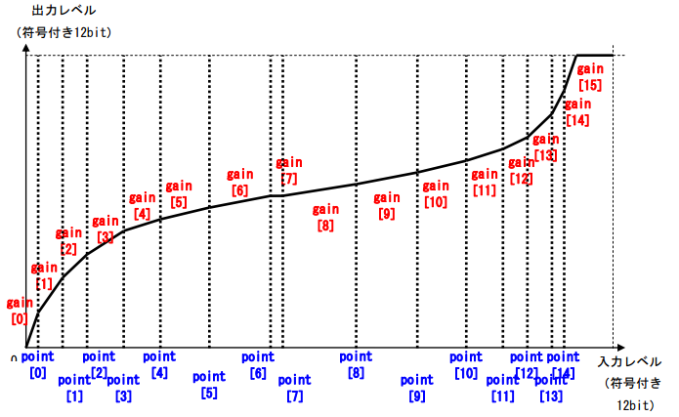

→ | すみません。このAPIは使用したことがないので詳細を問い合わせます。
 | この件は一旦保留させて下さい。

＊コードセクション
1. 3.3.2.15 dsp_sublayer_win() : どうしてxw + xoc = フレームの横幅 ？

→ | サブレイヤに貼り付けるフレームのサイズを「切り出し幅をフレーム横幅と同じサイズにする」という意図で
 | このコードを書いていたかと思います。
 | このコードでも一応表示は問題なくできていたのですが
 | 確かに仕様書の記載と合いませんので詳細を問い合わせます。

2. [wait_3sync], [wait_10sync]；何によって設定されますか？

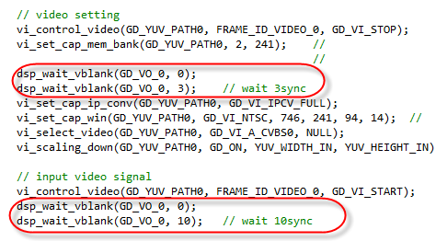

→ | 確かこのコードを書いた時は「信号が安定するまで少し長めに待ち時間を取る」という意図で
 | 待ち時間の数値(3または10)を設定していたかと思います。
 | こんなに長い時間は実際の開発では使用しないと思いますので、通常は
 |  | dsp_wait_vblank(GD_VO_0, 0);
 |  | dsp_wait_vblank(GD_VO_0, 1);
 | とすると理解しておいてください。

